施設案内図
施設所在地までの略図 |  | 最寄り駅からの交通手段・所要時間
 |  | 京浜東北線 浦和駅（徒歩 １３分）
施設住所： |  | 埼京線 中浦和駅（車 １０分）
電 話：

記 記入例
施設案内図
 | ※削除して、作成してください。

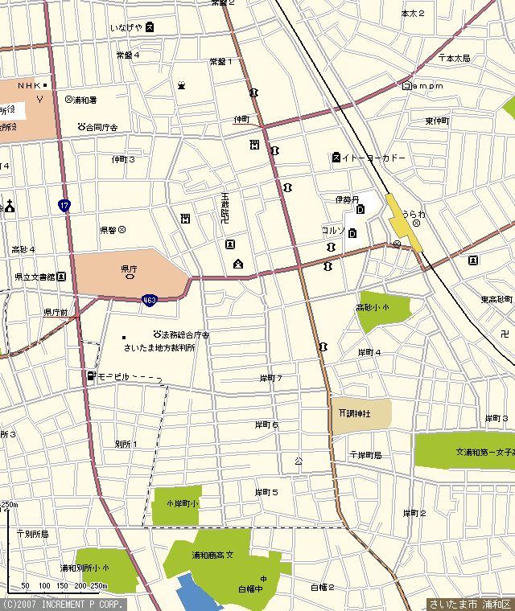

県庁所在地

工事工程表（単年度用）
工事工程表（令和８年度単年度整備用）
 |  |  |  |  |  | 工事名称： |  |  |  |  |  |  |  |  | 作成年月日：

 | 出来高率 | 令和８年 |  |  |  |  |  |  |  |  |  |  | 令和９年 |  |  |  |  | 出来高率 | 備 考
 |  | ５月 | ６月 | ７月 | ８月 |  | ９月 |  | １０月 | １１月 | １２月 |  | １月 | ２月 |  | ３月
１ 準備工事 | 100% |  |  |  |  |  |  |  |  |  |  |  |  |  |  |  |  | 100% | R ． ．
 |  |  |  |  |  |  |  |  |  |  |  |  |  |  |  |  |  |  |  | ～
 |  |  |  |  |  |  |  |  |  |  |  |  |  |  |  |  |  |  | R ． ．
 |  |  |  |  |  |  |  |  |  |  |  |  |  |  |  |  |  |  | 工事請負金額

２ 造成工事 | 90% |  |  |  |  |  |  |  |  |  |  |  |  |  |  |  |  | 90% | R ． ．
（解体工事） |  |  |  |  |  |  |  |  |  |  |  |  |  |  |  |  |  |  |  | ～
 |  |  |  |  |  |  |  |  |  |  |  |  |  |  |  |  |  |  | R ． ．
 |  |  |  |  |  |  |  |  |  |  |  |  |  |  |  |  |  |  | 工事請負金額

３ 建設工事 | 80% |  |  |  |  |  |  |  |  |  |  |  |  |  |  |  |  | 80% | R ． ．
建築工事 |  |  |  |  |  |  |  |  |  |  |  |  |  |  |  |  |  |  |  | ～
 |  |  |  |  |  |  |  |  |  |  |  |  |  |  |  |  |  |  | R ． ．

 | 70% |  |  |  |  |  |  |  |  |  |  |  |  |  |  |  |  | 70%

 | 60% |  |  |  |  |  |  |  |  |  |  |  |  |  |  |  |  | 60%

設備工事
（別途工事の場合下欄） | 50% |  |  |  |  |  |  |  |  |  |  |  |  |  |  |  |  | 50%

 |  |  |  |  |  |  |  |  |  |  |  |  |  |  |  |  |  |  | 工事請負金額
 |  |  |  |  |  |  |  |  |  |  |  |  |  |  |  |  |  |  | 1,000,000千円
４ 外構工事 | 40% |  |  |  |  |  |  |  |  |  |  |  |  |  |  |  |  | 40% | R ． ．
（別途工事の場合記入） |  |  |  |  |  |  |  |  |  |  |  |  |  |  |  |  |  |  |  | ～
 |  |  |  |  |  |  |  |  |  |  |  |  |  |  |  |  |  |  | R ． ．
 |  |  |  |  |  |  |  |  |  |  |  |  |  |  |  |  |  |  | 工事請負金額

５ 植栽工事 | 30% |  |  |  |  |  |  |  |  |  |  |  |  |  |  |  |  | 30% | R ． ．
（別途工事の場合記入） |  |  |  |  |  |  |  |  |  |  |  |  |  |  |  |  |  |  |  | ～
 |  |  |  |  |  |  |  |  |  |  |  |  |  |  |  |  |  |  | R ． ．
 |  |  |  |  |  |  |  |  |  |  |  |  |  |  |  |  |  |  | 工事請負金額

記 記入例
６ その他別途工事 | 20% |  |  |  |  |  |  |  |  |  |  |  |  |  |  |  |  | 20% | R ． ．
（名称は変更する） |  |  |  |  |  |  |  |  |  |  |  |  |  |  |  |  |  |  |  | ～
 |  |  |  |  |  |  |  |  |  |  |  |  |  |  |  |  |  |  | R ． ．
 |  |  |  |  |  |  |  |  |  |  |  |  |  |  |  |  |  |  | 工事請負金額
 |  |  |  |  |  | ※削除して、作成してください。
検査等記事 | 10% |  |  |  |  |  |  | 着工時検査 |  |  |  | 中間時検査 |  |  |  |  | 完成時検査 | 10%

予定出来高率％ |  |  |  |  |  |  | 8% |  | 17% | 26% | 39% |  | 55% | 76% |  | 100%

予定出来高金額累計(千円) |  |  |  |  |  |  | 80,000千円 |  | 170,000千円 | 260,000千円 | 390,000千円 |  | 550,000千円 | 760,000千円 |  | 1,000,000千円

実施出来高率％ |  |  |  |  |  |  |  |  |  |  |  |  |  |  |  |  |  |  | 総請負金額

実施出来高金額累計(千円) |  |  |  |  |  |  |  |  |  |  |  |  |  |  |  |  |  |  | 1,000,000千円

 | １)工事工程は、各工事の関連がわかるように記入する。
 | ２）検査等記事欄は、福祉施設監査課が行う着工時、中間時、完成時の検査時期を想定し記入する。その他の検査についても各時期を想定し記入する。
 | ３）出来高金額累計欄は、当初は予定欄に千円単位で入力し、実施段階では、各月までの累計金額を実施欄に記入する。また、出来高率は自動計算されます。

